Лист1
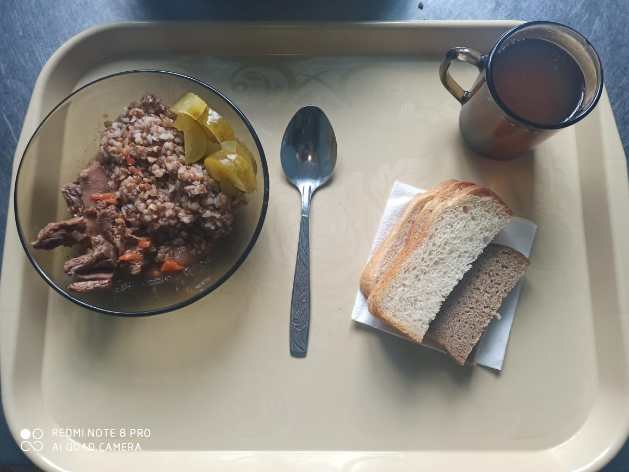
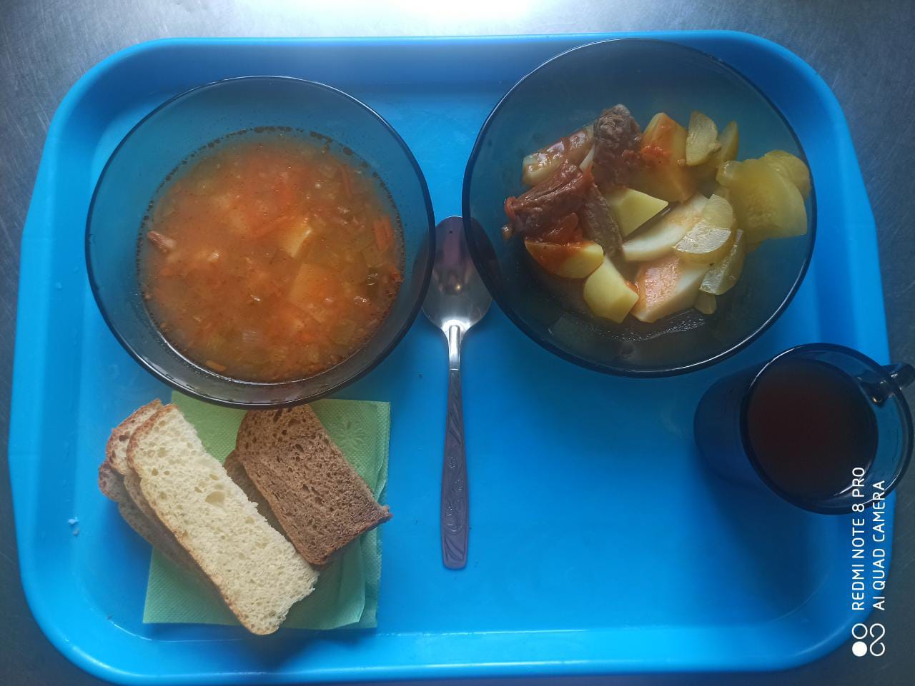
Школа | МБОУ ООШ №25 имени В.В.Буракова станицы Баракаевской |  |  | Отд./корп |  |  |  | День | 20.04.2022г

Прием пищи | Раздел | № рец. | Блюдо | Выход, г | Цена | Калорийность | Белки | Жиры | Углеводы
Завтрак
5-9 классы | Закуска | 58 | Огурцы консерв. | 60 |  | 73.74 | 1.87 | 5.10 | 4.50
 | Гор.блюдо | 363 | Мясо тушеное | 100 |  | 283.00 | 27.20 | 19.40 | 0.00
 | Гарнир | 243 | Каша вязкая(гречневая) | 180 |  | 303.70 | 10.30 | 9.40 | 44.50
 | Напиток | 508 | Компот из смеси сухофруктов | 200 |  | 110.00 | 0.80 | 0.00 | 27.00
 | Хлеб | 108 | Хлеб пшеничный | 40 |  | 117.50 | 3.80 | 0.40 | 38.88
 | Хлеб | 109 | Хлеб ржаной | 30 |  | 52.20 | 1.98 | 0.36 | 15.01
 |  |  |  |  | 66.03р. | 940.14 | 45.95 | 34.66 | 129.89
Завтрак | Закуска | 58 | Огурцы консерв. | 60 |  | 73.74 | 1.87 | 5.10 | 4.50
сотрудники | Гор.блюдо | 363 | Мясо тушеное | 100 |  | 283.00 | 27.20 | 19.40 | 0.00
 | Гарнир | 243 | Каша вязкая(гречневая) | 180 |  | 303.70 | 10.30 | 9.40 | 44.50
 | Напиток | 508 | Компот из смеси сухофруктов | 200 |  | 110.00 | 0.80 | 0.00 | 27.00
 | Хлеб | 108 | Хлеб пшеничный | 40 |  | 117.50 | 3.80 | 0.40 | 38.88
 | Хлеб | 109 | Хлеб ржаной | 30 |  | 52.20 | 1.98 | 0.36 | 15.01
 |  |  |  |  | 66.03р. | 940.14 | 45.95 | 34.66 | 129.89
Завтрак | Закуска | 58 | Огурцы консерв. | 60 |  | 73.74 | 1.87 | 5.10 | 4.50
дети ОВЗ, | Гор.блюдо | 363 | Мясо тушеное | 100 |  | 283.00 | 27.20 | 19.40 | 0.00
инвалиды | Гарнир | 243 | Каша вязкая(гречневая) | 180 |  | 303.70 | 10.30 | 9.40 | 44.50
 | Напиток | 508 | Компот из смеси сухофруктов | 200 |  | 110.00 | 0.80 | 0.00 | 27.00
 | Хлеб | 108 | Хлеб пшеничный | 40 |  | 117.50 | 3.80 | 0.40 | 38.88
 | Хлеб | 109 | Хлеб ржаной | 30 |  | 52.20 | 1.98 | 0.36 | 15.01
 |  |  |  |  | 66.03р. | 940.14 | 45.95 | 34.66 | 129.89
обед | Гор.блюдо |  | Рассольник по Ленинградски | 200 |  | 101.81 | 2.02 | 5.09 | 11.09
дети ОВЗ, | Гор.блюдо | 258 | Мясо духовое с картофелем и овощами | 150 |  | 251.88 | 14.13 | 15.75 | 13.29
инвалиды | Закуска | 58 | Огурцы консерв. | 60 |  | 73.74 | 1.87 | 5.10 | 4.50
 | Напиток | 508 | Компот из смеси сухофруктов | 200 |  | 110.00 | 0.80 | 0.00 | 27.00
 | Хлеб | 108 | Хлеб пшеничный | 40 |  | 117.50 | 3.80 | 0.40 | 38.88
 | Хлеб | 109 | Хлеб ржаной | 30 |  | 52.20 | 1.98 | 0.36 | 15.01

 |  |  |  |  | 64.35р. | 707.13 | 24.60 | 26.70 | 109.77

